PEST
Код | Группа PEST | Описание фактора | Влияние на проект | Влияние I (1–3) | Эксперт 1 | Эксперт 2 | Эксперт 3 | Средняя оценка | Вес I / ΣI | Оценка весовая | Вероятное изменение | Влияение на компанию | Варианты решения | Публикация | Ссылка на источник
P1 | Политические | Ответственность за утечки персональных данных | При объединении каналов растёт цена ошибок в составе, хранении и доступе к данным; требования нужно учитывать до сделки. | 3 | 5 | 5 | 5 | 5.0 | 10.0% | 0.50 | Контроль обработки персональных данных и ответственность за утечки будут усиливаться. Заказчики станут строже проверять поставщиков аналитических систем. | Вырастут расходы Cyberbara на защиту данных, документирование процессов и юридическое сопровождение. Нарушение требований может привести к штрафам и потере доверия клиентов. | Применять минимизацию и обезличивание данных, разграничение доступа и журналирование операций. До запуска интеграции проводить аудит состава собираемых данных и условий их хранения. | Публикация перечисляет новые административные и уголовные санкции за утечки и иные нарушения при работе с персональными данными. | https://xn----ctbfgy4aifm8h.xn--p1ai/press-center/news/organizatsiyam/ustanovleny-novye-sanktsii-pri-narusheniyakh-v-rabote-s-personalnymi-dannymi/
P2 | Политические | Государственный курс на внедрение ИИ | Федеральным органам предписано учитывать Национальную стратегию развития ИИ при подготовке отраслевых стратегий и государственных программ, а федеральный проект «Искусственный интеллект» включить в национальный проект по формированию экономики данных. Это усиливает институциональную поддержку решений на основе ИИ. | 2 | 4 | 5 | 3 | 4.0 | 6.7% | 0.27 | Поддержка ИИ будет расширяться через государственные программы, отраслевые стратегии и проекты цифровой трансформации. Одновременно появятся дополнительные требования к эффективности и безопасности решений. | Расширятся возможности участия Cyberbara в корпоративных и государственных проектах. Для заключения контрактов потребуется доказывать практический эффект и соответствие установленным требованиям. | Проводить пилоты с заранее установленными показателями эффективности. Связывать предложение Cyberbara с задачами цифровой трансформации заказчика и документировать полученный результат. | Указ Президента РФ от 15.02.2024 № 124 об актуализации Национальной стратегии развития искусственного интеллекта до 2030 года | https://base.garant.ru/408559959/
P3 | Политические | Стимулирование отечественного ПО | С 1 января 2025 года расходы на приобретение прав на программы, базы данных и программно-аппаратные комплексы, включённые в единый реестр российского ПО, могут учитываться с коэффициентом 2. Это создаёт налоговый стимул для выбора отечественных программных решений. | 2 | 3 | 4 | 5 | 4.0 | 6.7% | 0.27 | Налоговые стимулы и требования к применению российского ПО будут поддерживать спрос на отечественные решения. Значение включения продукта и его компонентов в профильные реестры возрастёт. | Cyberbara получит преимущество перед иностранными аналогами, но заказчики будут проверять происхождение компонентов и совместимость со своей инфраструктурой. Использование неподтверждённых иностранных зависимостей может ограничить продажи. | Составить перечень используемых программных компонентов и постепенно заменять критические иностранные зависимости. Подготовить продукт к включению в реестр российского ПО и проводить тестирование совместимости. | Письмо Департамента налоговой политики Минфина России от 05.12.2024 № 03-03-06/122830 о применении коэффициента 2 к расходам на российское ПО | https://base.garant.ru/411138705/
E1 | Экономические | Ключевая ставка 14 процентов | При дорогом капитале заказчик строже оценивает срок окупаемости и может сокращать масштаб пилота. | 3 | 5 | 5 | 5 | 5.0 | 10.0% | 0.50 | Стоимость заёмного финансирования может оставаться высокой, даже если ставка будет постепенно снижаться. Организации продолжат осторожно согласовывать новые ИТ-проекты. | Продажный цикл Cyberbara может увеличиться, а заказчики будут сокращать бюджет и масштаб пилотного внедрения. Особое значение получит короткий и понятный срок окупаемости. | Предлагать ограниченный платный пилот с поэтапным расширением. В коммерческом предложении показывать ожидаемую экономию, срок окупаемости и стоимость владения. | Банк России 11.09.2026 сохранил ключевую ставку на уровне 14,00% годовых и охарактеризовал денежно-кредитные условия как умеренно жесткие. | https://www.cbr.ru/press/pr/?file=11092026_133000key.htm
E2 | Экономические | Рост затрат организаций на цифровые технологии | Расходы крупных и средних организаций на цифровые технологии выросли в 2025 году на 11,8%; это сигнал о бюджете категории, не о спросе на Cyberbara. | 3 | 4 | 3 | 5 | 4.0 | 10.0% | 0.40 | Расходы организаций на цифровизацию продолжат расти, но бюджеты будут распределяться в пользу решений с измеримым результатом. Конкуренция между ИТ-проектами за финансирование усилится. | Для Cyberbara расширяется потенциальный рынок, но сам рост расходов не гарантирует спрос на конкретный продукт. Заказчики будут сравнивать систему с другими направлениями цифровизации. | Выбирать организации с действующими программами цифровой трансформации. Обосновывать внедрение через снижение трудозатрат, ускорение аналитики и уменьшение репутационных рисков. | Затраты крупных и средних организаций на цифровые технологии в 2025 году достигли почти 5,9 трлн руб. и выросли на 11,8% в текущих ценах. | https://issek.hse.ru/news/1191913678.html
E3 | Экономические | Высокая стоимость внедрения ИИ | 58% обследованных компаний называют высокие затраты барьером; потребуются ограниченный пилот и расчёт полной стоимости владения. | 3 | 5 | 4 | 3 | 4.0 | 10.0% | 0.40 | Вычислительные ресурсы и открытые модели могут дешеветь, но интеграция, подготовка данных и сопровождение останутся значительными статьями расходов. Заказчики будут требовать прозрачного расчёта полной стоимости. | Высокая стоимость может ограничить число клиентов и снизить маржинальность индивидуальных внедрений. Особенно сложно будет работать с небольшими организациями. | Разработать модульные тарифы и облачную версию с ограничениями по объёму обработки. Повторно использовать готовые интеграции и контролировать затраты на модели и инфраструктуру. | 58% опрошенных крупных и средних организаций назвали высокие затраты препятствием внедрения ИИ. | https://issek.hse.ru/news/1083541394.html
S1 | Социальные | Перераспределение аудитории между соцмедиа | Обсуждения организации распределены по нескольким площадкам; ценность может дать единый маршрут анализа, если доступ к источникам разрешён. | 3 | 4 | 5 | 3 | 4.0 | 10.0% | 0.40 | Аудитория продолжит переходить между социальными сетями и мессенджерами. Значимость отдельных источников будет меняться быстрее, чем раньше. | Анализ только одной площадки будет давать неполное представление об информационном поле. Ценность Cyberbara будет зависеть от количества и качества поддерживаемых источников. | Развивать модульную систему подключаемых каналов и регулярно оценивать полноту их данных. В отчётах указывать охват источников и существующие ограничения анализа. | Mediascope зафиксировал перераспределение времени между социальными медиа: снижение YouTube и рост ВКонтакте, Telegram, TikTok и Rutube; также выросла новая площадка Max. | https://www.mediascope.net/news/3216980/
S2 | Социальные | Роль отзывов в выборе товаров и услуг | 88% участников профильного опроса считают отзывы важными при поиске покупки; репутационные сигналы могут иметь ценность для заказчика. | 2 | 5 | 5 | 5 | 5.0 | 6.7% | 0.33 | Влияние интернет-отзывов сохранится, но одновременно возрастёт количество заказных и автоматически созданных публикаций. Проверка достоверности отзывов станет важнее их простого сбора. | Спрос на анализ репутации может вырасти, однако ложные сигналы способны снизить качество выводов Cyberbara. Ошибочная оценка тональности создаст риск неправильных управленческих решений. | Ввести оценку надёжности источника и выявление подозрительной активности. Значимые выводы подтверждать примерами публикаций и возможностью ручной проверки. | 88% участников интернет-опроса считают отзывы и комментарии важными при поиске товаров и услуг. | https://wciom.ru/analytical-reviews/analiticheskii-obzor/poisk-tovarov-i-uslug-v-internete-opyt-rossiiskikh-potrebitelei
S3 | Социальные | Осторожность в доверии алгоритмам и защита приватности | Часть аудитории проверяет рекомендации и контролирует данные о себе; Cyberbara нужны объяснимые выводы и ручная проверка. | 2 | 3 | 5 | 4 | 4.0 | 6.7% | 0.27 | Пользователи и заказчики будут требовать большей прозрачности алгоритмов и контроля над использованием данных. Недоверие к полностью автоматическим решениям сохранится. | Непрозрачные выводы могут замедлить внедрение Cyberbara и вызвать репутационные риски. Заказчики будут ожидать возможности проверить основания каждой рекомендации. | Добавить ссылки на исходные сообщения, объяснение причин оценки и уровень уверенности модели. Окончательные значимые решения оставлять за человеком и минимизировать сбор персональных данных. | ВЦИОМ описывает контроль алгоритмических рекомендаций, ориентацию на мнение людей и защиту приватности; в опросе участвовал 1641 взрослый респондент. | https://wciom.ru/analytical-reviews/analiticheskii-obzor/chelovek-i-algoritm-kto-reshaet
T1 | Технологические | Доступность открытых русскоязычных языковых моделей | Открытая YandexGPT 5 Lite сокращает стартовые затраты, но снижает и технологический барьер для новых конкурентов. | 2 | 4 | 3 | 5 | 4.0 | 6.7% | 0.27 | Количество и качество открытых русскоязычных моделей будут расти, а стоимость их использования — снижаться. Базовые функции текстового анализа станут доступнее конкурентам. | Cyberbara сможет сократить расходы на разработку, но технологическое преимущество от использования одной модели уменьшится. Конкуренция сместится в область данных, интеграций и отраслевой аналитики. | Использовать архитектуру, позволяющую заменять модели без переработки всей системы. Регулярно сравнивать модели, а продукт отличать качеством интеграций и специализированных аналитических функций. | Яндекс открыл YandexGPT 5 Lite Pretrain: русскоязычную LLM на 8 млрд параметров, доступную бесплатно и пригодную для дообучения. | https://www.yandex.ru/company/news/04-25-02-2025
T2 | Технологические | Использование ИИ для обработки текста в организациях | Свыше трети обследованных крупных и средних организаций — пользователей ИИ применяют обработку текста или звуковых данных; для Cyberbara важны интеграция и отраслевое качество, а не только наличие модели. | 2 | 5 | 4 | 3 | 4.0 | 6.7% | 0.27 | Организации будут переходить от экспериментального применения текстового ИИ к его включению в постоянные рабочие процессы. Требования к точности, интеграции и стабильности возрастут. | Потенциальный спрос на Cyberbara увеличится, но заказчики будут ожидать промышленного качества и подтверждённых результатов. Ошибки модели станут заметнее при регулярном использовании. | Сосредоточиться на конкретных сценариях анализа и установить измеримые показатели качества. Использовать ручную проверку критичных выводов и готовые интеграции с системами заказчика. | ИСИЭЗ НИУ ВШЭ сообщает, что свыше трети организаций — пользователей ИИ применяют обработку текста или звуковых данных. | https://issek.hse.ru/news/1139129178.html
T3 | Технологические | Ограниченность данных Telegram Bot API в группах при Privacy Mode | По умолчанию бот в группе видит только адресованные ему команды, ответы и служебные сообщения; полнота мониторинга зависит от прав бота, режима приватности и правил конкретной площадки. | 3 | 5 | 5 | 5 | 5.0 | 10.0% | 0.50 | Ограничения платформенных API сохранятся и могут изменяться без участия Cyberbara. Площадки могут ужесточать правила доступа к сообщениям и пользовательским данным. | Система может получать неполные данные, а отдельные интеграции — временно переставать работать. Это снижает достоверность мониторинга и создаёт зависимость от сторонней платформы. | Контролировать полноту поступающих данных и уведомлять заказчика об обнаруженных пробелах. Использовать разрешённые права бота, модульные коннекторы и дополнительные источники информации. | Telegram указывает, что Privacy Mode по умолчанию ограничивает сообщения, видимые боту в группах; администраторы и отключение режима меняют охват. | https://core.telegram.org/bots/features
Итого |  |  |  | 30 |  |  |  |  | 100.0% | 4.37

Расчёт итоговой PEST-оценки
Средневзвешенная оценка (1–5) |  | Интерпретация | Формула
4.37 |  | Высокое влияние | Σ(I × средняя экспертная оценка) / ΣI
Вес каждого фактора = I / ΣI; итоговая оценка равна сумме весовых оценок и пересчитывается при изменении I или экспертных баллов.

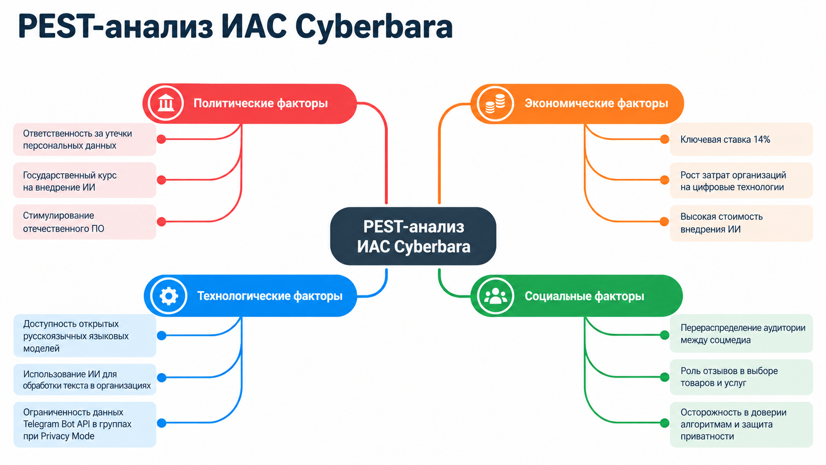
Методика
I: 1 — незначительное, 2 — заметное при существенном изменении, 3 — сильное даже при небольшом изменении.
Оценка эксперта: от 1 до 5 для вероятности сохранения или усиления воздействия в ближайшие 12–24 месяца.
Средняя оценка = среднее трёх оценок; вес = I / сумма I; весовая оценка = вес × средняя оценка.

